상품제안서
VIP 데스크 웰컴키트 V4 | 상품코드: S26930

 |  |  |  |  |  | 02-713-8555 | www.synergygift.co.kr
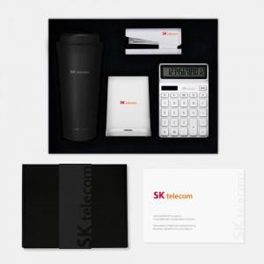

【상세/제작정보】 | 1단커스텀스폰지, 락앤락텀블러, 전자계산기, 무선충전펜꽂이 , 스테플러 , 웰컴카드 6종 KIT

【인쇄/포장옵션】 | 전체 1곳 포함 / 포장불가능

【공급단가】 | 수량 | 100~ | 200~ | 300~ | 500~
*VAT별도 | 블랙띠지형 | 71,000원 | 68,000원 | 65,000원 | 62,000원
 | 풀컬러형 | 76,000원 | 71,000원 | 67,000원 | 63,000원

【상품 URL】 | https://www.synergygift.co.kr:443/src/goods_detail.php?gdno=26930

